exercicio 5
1 - a . b + a . c
a | b | c | S1=a.b | S2=a.c | S=S1+S2
0 | 0 | 0 | 0 | 0 | 0
0 | 0 | 1 | 0 | 0 | 0
0 | 1 | 0 | 0 | 0 | 0
0 | 1 | 1 | 0 | 0 | 0
1 | 0 | 0 | 0 | 0 | 0
1 | 0 | 1 | 0 | 1 | 1
1 | 1 | 0 | 1 | 0 | 1
1 | 1 | 1 | 1 | 1 | 1

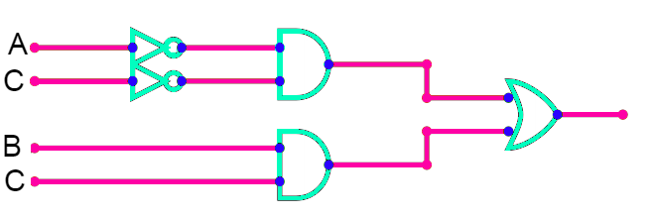
2 - a'.c' + b.c
a | b | c | S1=a'.c' | S2=b.c | S=S1+S2
0 | 0 | 0 | 1 | 0 | 1
0 | 0 | 1 | 0 | 0 | 0
0 | 1 | 0 | 1 | 0 | 1
0 | 1 | 1 | 0 | 1 | 1
1 | 0 | 0 | 0 | 0 | 0
1 | 0 | 1 | 0 | 0 | 0
1 | 1 | 0 | 0 | 0 | 0
1 | 1 | 1 | 0 | 1 | 1

3 - (a'.b)' + c'
a | b | c | S1=(a'.b)' | S=S1+c'
0 | 0 | 0 | 1 | 1
0 | 0 | 1 | 1 | 1
0 | 1 | 0 | 0 | 1
0 | 1 | 1 | 0 | 0
1 | 0 | 0 | 1 | 1
1 | 0 | 1 | 1 | 1
1 | 1 | 0 | 1 | 1
1 | 1 | 1 | 1 | 1

4 - (a.b + a.c + b.c)'
a | b | c | S1=a.b | S2=a.c | S3=b.c | S=(S1+S2+S3)'
0 | 0 | 0 | 0 | 0 | 0 | 1
0 | 0 | 1 | 0 | 0 | 0 | 1
0 | 1 | 0 | 0 | 0 | 0 | 1
0 | 1 | 1 | 0 | 0 | 1 | 0
1 | 0 | 0 | 0 | 0 | 0 | 1
1 | 0 | 1 | 0 | 1 | 0 | 0
1 | 1 | 0 | 1 | 0 | 0 | 0
1 | 1 | 1 | 1 | 1 | 1 | 0

